PASAPORTE
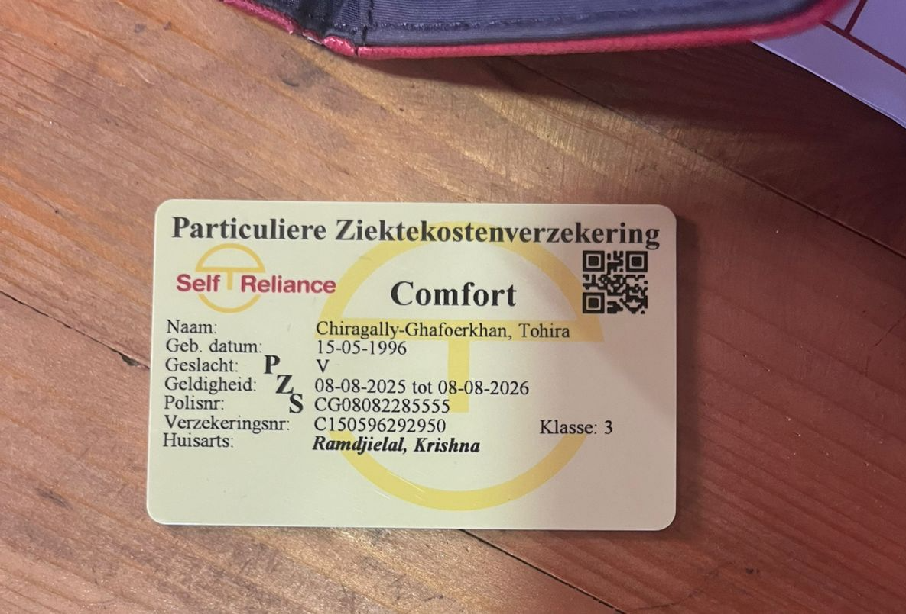

Nombre | Tohira
Nombre | Coeroysha-Banu
Apellido | Chiragally
Apellido | Ghafoerkhan
Género: . | Femenino
Pasaporte | R1781888
Fecha de nacimiento | 5/15/1996
Edad | 30
Estado civil | Casada
Dirección | Janslaan #35
Nacionalidad y domicilio:
Email: | tohira.chiragally@outlook.com
Teléfono | 597 877-5790
Profesión
RH | A Positivo
Seguro | Self Reliance – Comfort, tercera clase.
Peso | 41 kg
Altura | 1,50 m
Idioma | Neerlandés (holandés) e inglés.
Salud | Consulta por un bulto de grasa en un músculo abdominal (no canceroso). quiere realizarse una Cirugia

COSTEO
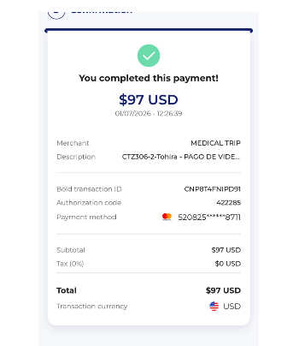
 |  |  |  |  |  |  |  | ESTADO DE CUENTA |  |  | LIBRO DIARIO CONTABLE
ARCHIVO DE DOCUMENTOS MÉDICOS | PAGOS-FACTURA | RESERVAS Y CONFIRMACION | SERVICIOS | PROVEEDOR | CANTIDAD | PRECIO UNITARIO EN DOLARES | PASAJERO 1 PRECIO EN DOLARES | PAGOS EN PESOS | RETENCIÓN EN LA FUENTE | PAGO TOTAL | PAGOS
 |  |  |  |  |  |  |  |  |  |  | PROVEEDOR - NOMBRE COMERCIAL | Fecha del pago | Valor del pago | Forma de pago de donde salió el dinero | Tipo de movimiento | Comentarios
 | Pagado | Confirmado | Consulta con CIRUJANO | CES |  |  |  | $297,000 | $0 | $297,000 | CES | 30/06/2026 | $653,096 | JURIDICA BANCOLOMBIA | TRANSFERENCIA BANCARIA

 |  |  | PAGO PASAJERA

